Hinweise
Erfassung von erzeugtem Abfall im Zeitraum 01.01. - 31.12.2026
Für die Erhebung der Abfallerzeugung erhalten Sie zum Jahresbeginn 2027 eine Aufforderung zur Teilnahme am Online-Verfahren IDEV.
Hierüber müssen Sie die in Ihrem Betrieb im Kalenderjahr 2026 erzeugten Abfälle melden.
Dieses Werkzeug soll Ihnen die Möglichkeit bietenereits im laufenden Jahr 2026 fortlaufend ihre Abfallmengen zu erfassen, die Sie dann für die Meldung
zur Erhebung nutzen können.
Die Datei ist wie folgt aufgebaut:
Hinweise: Erläuterungen zur Datei.
Jahreswerte: Tabellenblatt zur Erfassung der erzeugten Abfälle.
Mengenberechnung: Ermittlung des Gewichts erzeugter Abfälle.
Jahreswerte: | Abbildung 1: Eingabe eines Abfalls
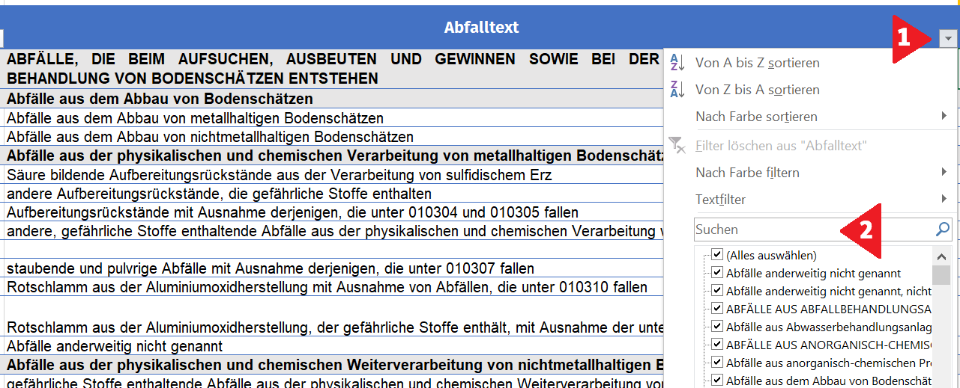
Dieses Tabellenblatt listet in der Spalte Abfallschlüssel sowie Abfalltext alle Abfälle auf, die zur Erhebung der Abfallerzeugung gemeldet werden können.
Um einen bestimmten Abfall bzw. einen Stoff schneller finden zu können, klicken Sie auf das Klappmenü (Punkt 1) und geben den gesuchten Begriff
in das Suchfeld (Punkt 2) ein. Es werden dann nur noch betreffende Abfalltexte angezeigt.
In Spalte Favorit können Sie ein X auswählen und so Ihre relevanten Abfalltexte markieren. Die Spalte lässt sich dann so filtern, dass nur noch Ihre
favorisierten Abfalltexte angezeigt werden.
In Zelle C2 können Sie festlegen, ob Sie die Angaben in Kilo oder Tonnen angeben wollen.
Tragen Sie jeweils die im betreffenden Monat erzeugten Abfallmengen ein. Die Summe in Spalte P wird automatisch ermittelt.
In der Spalte Q Insgesamt wird die Umrechnung in Tonnen automatisch durchgeführt. Es handelt sich hierbei um den Wert, der für die Erhebung
in den Online-Fragebogen übertragen werden muss.
Mengenberechnung
Auf dem Tabellenblatt Mengenberechnung können Sie über verschiedene Auswahlmöglichkeiten feststellen, welches Gewicht beim Inhalt eines
Abfallbehälters vorliegt.
Bitte bedenken Sie, dass lediglich allgemeine Umrechnungsfaktoren angewendet werden. Nutzen Sie für die Berechnung auf Ebene der
Abfallarten bitte die Umrechnungsfaktoren auf folgender Internetseite:
https://www.statistik.bayern.de/service/erhebungen/bauen_wohnen/abfall/abfallarten/index.php

